Paleo
 | Mentor | Turista | Mentor | Turista | Mentor | Turista | Mentor | Turista | Mentor
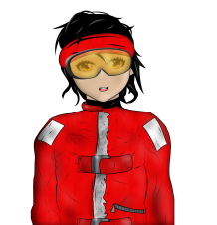 | Olá turista! Indo tudo bem com a sua estadia na Antártica? Você já sabe que os paleontólogos brasileiros estão procurando por esqueletos e fósseis aqui no acampamento e que você poderá ajudá-los na busca destes materiais para contribuir com os estudos da paleontologia antártica? | Oi! Seria demais poder contribuir com os estudos científicos aqui! O que eu tenho de fazer para ajudar? | Você precisa obter as ferramentas necessárias e alguns itens muito importantes. E depois procurar os fósseis e esqueletos nos afloramentos, que são as partes da rocha que ficam acima da superfície do solo, devido a erosões ou da ação humana. É possível encontrar vários fósseis nessa região. | Fósseis são aqueles esqueletos que ficam na terra, né? | É, mas não só isso! Para ser um fóssil, precisa ser uma marca de ser vivo de milhares de anos. Eles podem ser partes de animais e plantas, como ossos e folhas. Vale a pena assistir a esse vídeo aqui se você quiser saber mais: https://www.youtube.com/watch?v=LNNAdTISwAg&t=1s | Fim do diálogo
Mentor 0 - Naturalista Bia - Bem-vinda à Missão Paleontologia Subzero Apenas diálogo
 | Mentor | Turista | Mentor | Turista | Mentor | Turista | Mentor | Turista
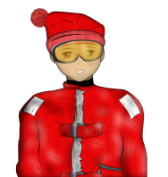 | Ah! Vejo que precisa de alguns itens para começar a escavação e saber a técnica para isso. | Entendi. Mas agora estou curiosa para saber, muitos dinossauros passaram por aqui, como o famoso dinossauro voador, o Pterossauro? | O Pterossauro não é um dinossauro, ele é um réptil, e o primeiro vertebrado voador. Mas, sim, muitos dinossauros já passaram por aqui, outro exemplo é o Antarctopelta, o primeiro dinossauro descoberto na Antártica. | Existe mais algum animal famoso na Antártica? | Olha… os Amonóides são moluscos marinhos bem conhecidos aqui. Eles surgiram no Devoniano inferior há, mais ou menos, 400 milhões e desapareceram no Cretáceo, junto com os dinossauros. Não é fantástico saber e imaginar como era a vida no passado? E você já está sabendo da pesquisa que os paleontólogos brasileiros estão fazendo aqui no acampamento? | Sim, sim!! Como eu vou ajudá-los? | Que tal começar a se preparar para participar? Já vou deixar a minha dica! Ganhe esse minijogo para aprender sobre o passado antártico e conseguir o seu kit de sobrevivência! | Legal!!! Vou começar. | Jogar
Mentor 1 Naturalista - Artur - Bem- vinda à Missão Paleontologia Subzero _ MINIJOGO 1_Passado Antártico_(MEMÓRIA).
 | Mentor | Turista | Mentor | Turista | Mentor | Turista | Mentor
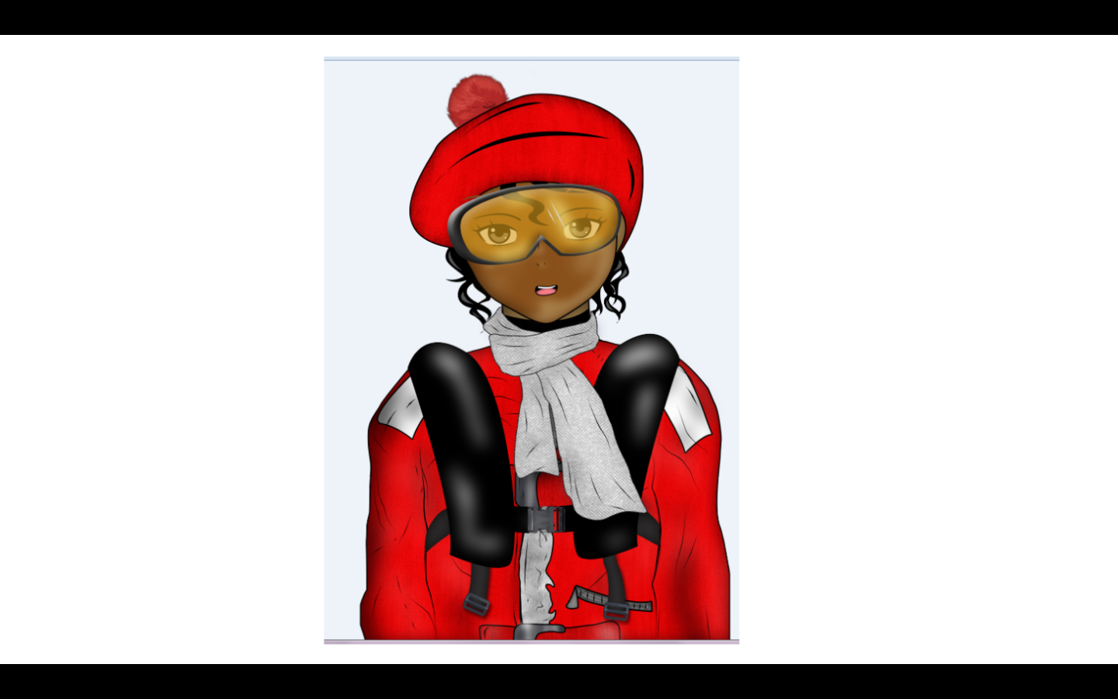 | Parece que você já se acostumou com o acampamento, estou certa turista? Sabe, além de todos os equipamentos que trazemos para a pesquisa também temos de cuidar de todos os detalhes para um acampamento organizado com o máximo de conforto e segurança para todos. | É por isso que eu consigo dormir tão bem haha! E, existe alguma orientação ou regra para organizar o acampamento? | Bem, colocamos a bandeira no centro do acampamento e os outros elementos dispostos ao redor dela. A barraca de convívio é a primeira a ser montada. As barracas individuais logo em seguida. O banheiro e depósitos também ficam por perto do acampamento. E o gerador, a uma distância mínima para diminuir o ruído. Acho que é isso. | Que massa!! Estou adorando o acampamento e acho que vou super curtir contribuir com essas pesquisas! | Então já pode começar... hahaha! Essas fotos são como um tesouro para mim. São fotos de fósseis! Será que você poderia me ajudar? O arquivo está todo bagunçado! Mas depois não deixe de ir participar da escavação com os paleontólogos. | Claro! Imagino que essas fotos são raras e ninguém merece perder um tesouro! Estou muito animada para participar da busca aos fósseis! | Muito obrigada! Muito obrigada mesmo!! | Jogar
Mentor 2 - Naturalista Ceci - Bem-vinda à Paleontologia Subzero_MINIJOGO 2_ Acampamento Antártica (CARTAS ITENS DE ACAMPAMENTO: sacos plásticos, e as luvas de proteção, e experiência) |  |  |  |  |  | Agora eu não consigo ajudar você… desculpa. | Ah… tudo bem. Vou tentar mais um pouco aqui. | Jogador não faz o minijogo
 | Mentor | Turista | Mentor | Turista | Mentor | Turista | Mentor
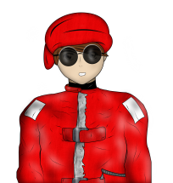 | Ei! Que legal saber que você está interessada em participar da pesquisa com os paleontólogos. Para dar suporte ao trabalho de campo, é importante saber sobre os principais eventos ocorridos durante a evolução da vida na Terra, como exemplo, durante o Éon Pré-Cambriano, e as Eras Paleozoica, Mesozoica e Cenozoica. | E o que aconteceu nesses períodos? | Grandes acontecimentos! Parte resultou na vida como vemos hoje, parte já extinta. Como exemplo, o surgimento dos primeiros hominídeos na Era Cenozóica, a extinção dos dinossauros na Era Mesozóica. Mas para não ficar muito confusa nossa conversa, acho melhor você fazer uma pesquisa na internet, para esclarecer! | Tudo bem! | Agora você, gostaria de jogar um jogo comigo? | Que jogo é esse? E pode-se trazer jogos para a Antártica? | Hahaha é um jogo mental, para testar a curiosidade das pessoas sobre o passado! Vamos lá! | Jogar
Mentor 3- Naturalista Pedro - Bem-vinda à Missão Paleontologia Subzero_ MINIJOGO 3_Eras Geológicas_(CLICAR E ARRASTAR - Recompensa: martelo, talhadeiras, martelete, pincéis, e experiência) |  |  |  |  |  | Obrigada, mas eu não estou com muita vontade agora. | Tudo bem! Estarei esperando você. | Jogador não faz o minijogo
 | Mentor | Turista | Mentor | Turista
 | Nove… Duas… Sete… Ah! Oi, tudo bem? Desculpe não perceber você antes, é que eu estou fazendo a contagem dos itens no acampamento. Só que há muitas páginas. | Eu estou acostumado a organizar as coisas em casa. Posso te ajudar, se quiser. | Ia ser muito bom!! Vou ser muito grato!!! Mas antes disso, você já conseguiu organizar os seus itens de acampamento? Se ainda não, sugiro você encontrar a Ceci, ela vai te dar umas dicas. Depois volte aqui para me ajudar heim!! | Fim do diálogo
Mentor 3- Naturalista Pedro - Bem-vinda à Missão Paleontologia Subzero_APENAS DIÁLOGO |  | Então… eu ainda tenho coisas a fazer. Boa sorte!! | Ahhh!! Sério mesmo? Tudo bem… Obrigado.
 | Mentor | Turista | Mentor | Turista | Mentor | Turista | Mentor | Turista
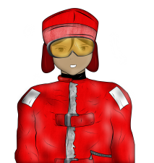 | Agora que você vai começar a escavar, não esqueça de se esquentar, senão você vai literalmente congelar! Também lembre-se de trocar de vestimenta caso alguma peça esteja molhada. Se você se machucar o kit de primeiros socorros pode ser uma ótima escolha! | Nossa! Será que eu consigo encontrar um fóssil? | Muito possível! A Antártica é um verdadeiro laboratório para a paleontologia. Aqui, existiram várias espécies de animais e plantas muito diferentes das que temos hoje. A Antártica tinha um clima quente o que permitiu, no passado, o estabelecimento de florestas tropicais e dinossauros terrestres e marinhos. | E como é possível encontrar os fósseis? | Os paleontólogos escavam as rochas em diferentes profundidades para encontrar os fósseis. É bastante trabalhoso, mas muito legal quando um registro é encontrado. Agora, que tal começar a se preparar para participar do campo? | Sim, sim!! Como eu posso fazer? | Primeiro é necessário encontrar o fóssil no afloramento. Depois, utilize as ferramentas para ir quebrando e limpando as concreções. Por fim, guarde o fóssil no saco plástico e classifique-o. | Legal!!! Vou começar. | Jogar (iniciar escavação)
Mentor 4 - Naturalista Ivan - Bem-vinda à Missão Paleontologia Subzero_DESAFIO ESCAVAÇÃO
DICAS DOS MINIJOGOS E DESAFIO Obs: essas dicas poderão ser solicitadas através de um ícone de ajuda, ou seja, elas aparecerão individualmente.

Dicas durante o desafio da escavação - Mentor 4 - Naturalista Ivan | Os sacos servem para guardar os fósseis encontrados, para não contaminá-los. Por isso as luvas são importantes também, elas esquentam suas mãos e protegem os fósseis.
 | O martelo quebra uma área grande, para ter uma maior precisão, utilize a talhadeira, apoie-a na concreção e dê leves batidas para não danificar o fóssil.
 | O martelete é usado para retirar a parte superior que está longe dos fósseis, ou para aumentar a concreção
 | Os pincéis são usados para retirar pequenos pedaços de rochas que podem ficar nos fósseis.

Dicas durante o minijogo #3 - Mentor 3- Naturalista Pedro | As formas mais simples de vida surgiram primeiro.
 | O Himalaia é mais antigo que os Alpes.
 | Os primeiros vertebrados não demoraram para surgir.
 | Humanos e dinossauros não conviveram juntos.
 | O nome Mesozóico esconde algo

Dicas durante o minijogo #2 Mentor 2 - Naturalista Ceci | A limpeza é importante, mas não pode ter tantos resíduos resultantes dela!
 | Não podemos interferir muito no ambiente antártico!
 | Não se esqueça das ferramentas para a escavação!
 | Onde será que vamos dormir?

 | Cuidado com seus pontos de experiência!!

 | Cuidado com a limpeza do acampamento!!

 | A Antártica não pode sofrer mais danos!!

Dicas durante o minijogo #1 Mentor 1 Naturalista - Artur | Cerâmica e artefatos são da história humana.
 | Um fóssil precisa ser uma marca de ser vivo de milhares de anos
 | O Pterossauro não é um dinossauro
 | Os Amonóides são moluscos marinhos bem conhecidos na Antártica.

